상품제안서
플루보 에어로플러스 3in1 고속무선충전기 | 상품코드: S43556

 |  |  |  |  |  |  | 02-713-8555 | www.synergygift.co.kr
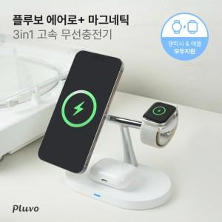

【상세/제작정보】

【인쇄/포장옵션】 | 레이저, DTF필름전사 / 포장지포장

【공급단가】 | 수량 | 50~ | 100~ | 300~ | 500~ | 1,000~
*VAT별도 | 본품 | 15,090원 | 14,600원 | 13,990원 | 13,860원 | 13,500원

【상품 URL】 | https://www.synergygift.co.kr:443/src/goods_detail.php?gdno=43556

